Ambiente
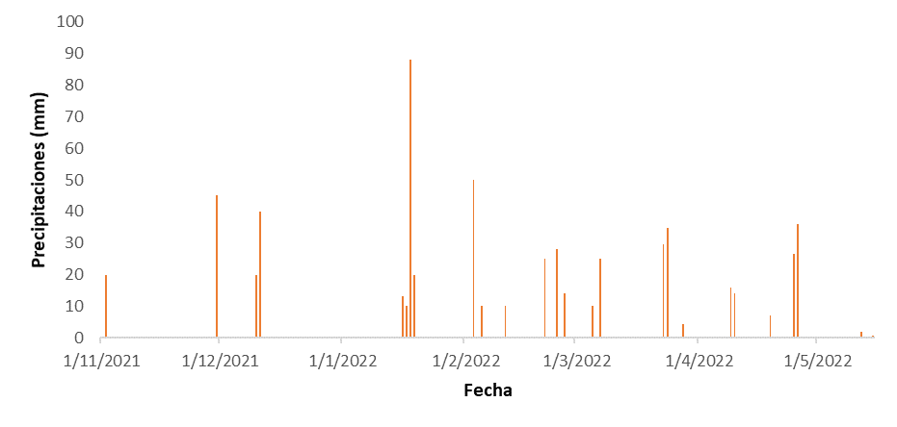
mes | Década | Precipitaciones
11 | 1 | 20
 | 2 | 0
 | 3 | 45
12 | 1 | 20
 | 2 | 40
 | 3 | 0
1 | 1 | 0
 | 2 | 131
 | 3 | 0
2 | 1 | 60
 | 2 | 10
 | 3 | 67
3 | 1 | 35
 | 2 | 0
 | 3 | 69
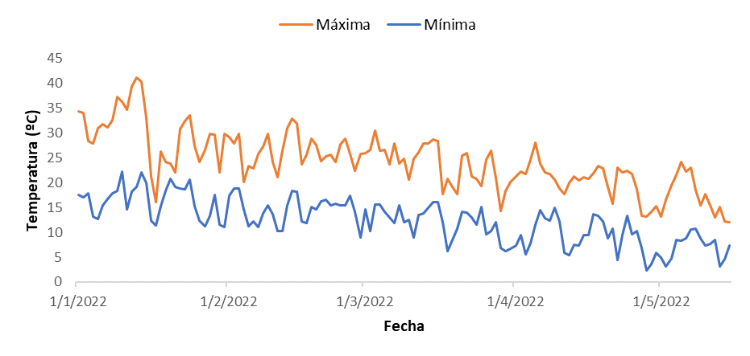
4 | 1 | 30
 | 2 | 7
 | 3 | 63
5 | 1 | 0

